perceptrao
Considere o treino de um perceptrão com o propósito de identificar se um determinado fruto apresentado é ou não uma banana.
O perceptrão é alimentado por sinais de múltiplos sensores (x1,…,x5) que avaliam diferentes propriedades do fruto apresentado.
Para cada exemplo de treino, verifique a classificação obtida (y) e, se o erro não for 0, copie os novos os pesos (verde) obtidos pelo algoritmo de Rosenblatt (direita)
Pressione F9 para atualizar os valores na folha de cálculo

 | t |  |  |  |  |  |  |  | a
 | 2 |  |  |  |  |  |  | TREINO | 0.1

 | x | w |  |  |  |  |  |  |  |  | novo w

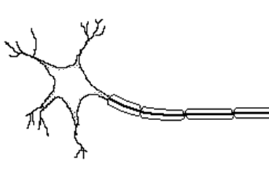
x1 | 1.0 | -0.10 |  |  |  |  |  |  |  |  | 0

x2 | 0.0 | 0.10 |  | soma |  | y=f(soma) |  | y correcto | erro |  | 0.1

x3 | 1.0 | -0.10 |  | -0.09 |  | 0 |  | 1 | 1 |  | 0

x4 | 0.1 | 0.10 |  |  |  |  |  |  |  |  | 0.11

x5 | 0.0 | -0.10 |  |  |  |  |  |  |  |  | -0.1
 |  |  |  | w0
 |  |  |  | 0.1 |  |  |  |  |  | w0 | 0.2

 |  | Exemplos no conjunto de treino
 |  | banana | limao | maça verde | banana verde | melão | malageta amarela
x1 | cor amarela | 1.0 | 1.0 | 0.1 | 0.1 | 1.0 | 1.0
x2 | esfericidade | 0.0 | 0.9 | 0.9 | 0.0 | 1.0 | 0.0
x3 | doçura | 1.0 | 0.0 | 0.9 | 0.8 | 1.0 | 0.0 | Paulo de Castro Aguiar
x4 | massa (100g) | 0.1 | 0.1 | 0.2 | 0.1 | 0.5 | 0.1 | Neuroengineering and Computational Neuroscience Lab
x5 | rugosidade | 0.0 | 0.7 | 0.0 | 0.0 | 0.8 | 0.0 | i3S, Universidade do Porto

